Sheetgo
Example message | 01986620-76c7-c68b-dc95-d0d5730271b7 | A Zap with a HITL trigger | 2025-08-21T14:54:20.160000+00:00 | https://zapier.com/editor/105850713/run/001fa849-a179-a74a-f732-94fee28003d1/105911846/run-details
Zapier, Inc. | https://zapier.com/ | example@zapier.com | 2025-11-23
 |  |  |  |  |  | Automate your Google Workspace with Sheetgo

 |  |  | 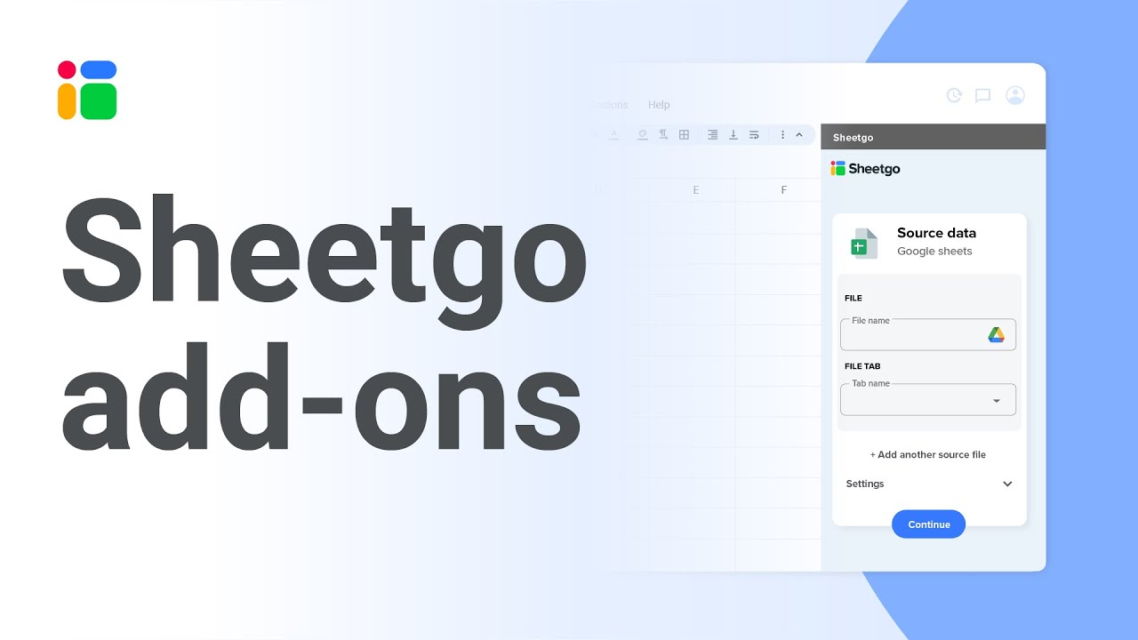 Watch the video
 |  |  |  |  |  |  |  | Get started

 |  |  |  |  |  |  |  | Check out what the Sheetgo add-on has to offer.

 |  |  |  |  |  |  |  | Schedule a call with one of our experts to see how Sheetgo can help you.

 |  |  |  |  |  |  |  | Talk to an expert

 |  | Collect, sync and filter your data — all within Google Sheets.

 |  |  |  |  | Import and export data from Google Sheets, Excel, and CSV |  | Process and transform data |  | Schedule automatic updates | Generate Docs and PDFs

